приложение1.
 |  |  |  |  |  |  |  | Приложение 2

 | ПЕРЕЧЕНЬ
 | закупаемых медицинских изделий, требующих сервисного обслуживания
№ лота | Наименование | Кол-во | Стоимость (тенге) | Общая сумма | Бюджет | Условия поставки | Сроки поставки | Место поставки | Условия оплаты
1 | Высокопоточный дыхательный увлажнитель с подогревом | 30 | 2,450,000.00 | 73,500,000.00 | местный бюджет | DDP | 10 рабочих дней | г.Караганда, пр.С.Сейфуллина 17 | 30% предоплата согласно плана финансирования, 70% по факту поставки в 2021 году
 | Итого | 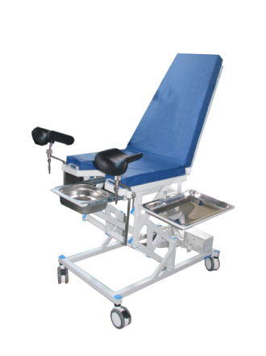 |  | 73,500,000.00

 |  |  | Председатель тендерной комиссии |  |  | Е. Ш. Нурлыбаев

